コンパイルSW確認方法説明
◆コンパイルSWの確認には 以下の四つのHEWプロジェクトにおいて 行う必要がある
①ALL.hws
②sh7766_driver.hws
③sh7766_recog.hws
④sh7766_boot.hws

◆上記の四つHEWプロジェクトとあわせて コンパイルした後に 以下の四つのファイルに 各コンパイルに参加したマクロ情報が含まれている。
①ALL.hwp
②sh7766_driver.hwp
③sh7766_recog.hwp
④sh7766_boot.hwp

EN3724PAを例として 上記の四つファイルを開いて
手順① EN3724PA コンパイルプロジェクト 「\SH7766_PF\ALL\ALL」フォルダに格納されたALL.hwpを開いて

手順② 今回車種名も含めて 以下のキーワードで検索して
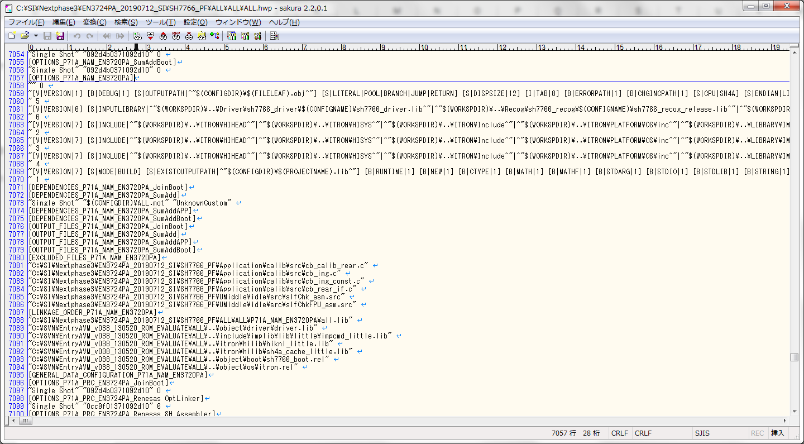
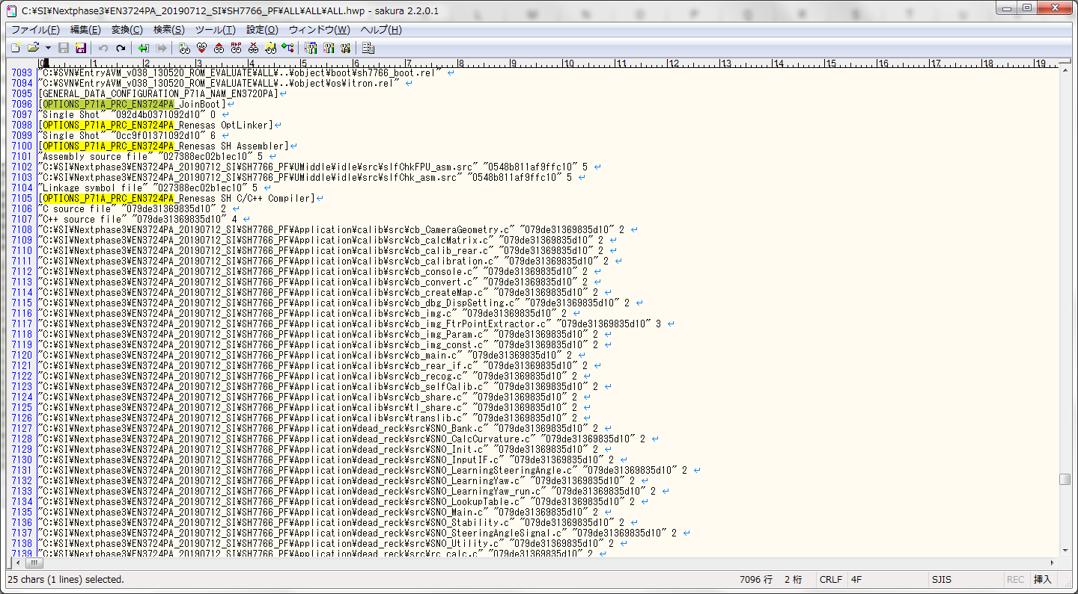

 | Recog

手順③ 右のスクロール バーをドラッグして 以下の箇所が出てくたら 止まって 赤枠の行に マクロ情報が記載されている。表示のために スクロールを右にドラッグして
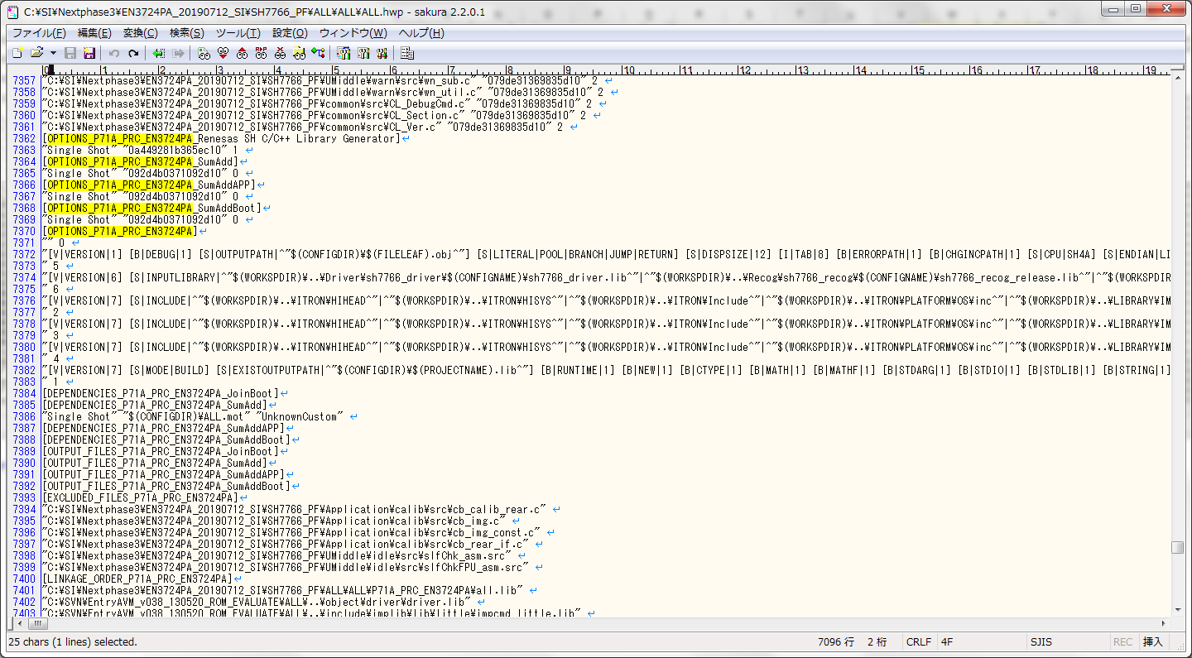
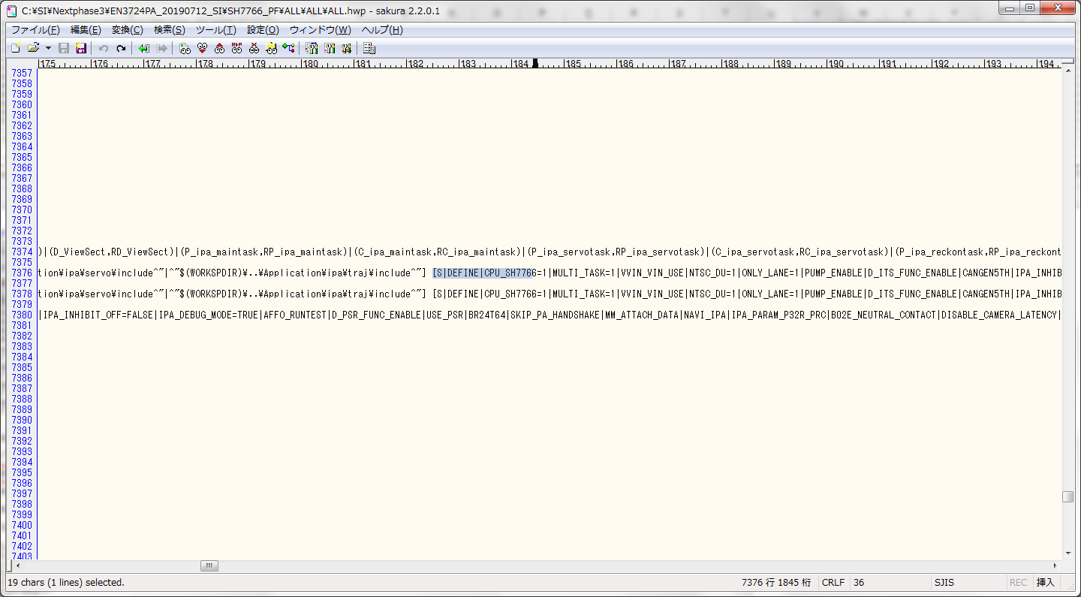

手順④ 改行して
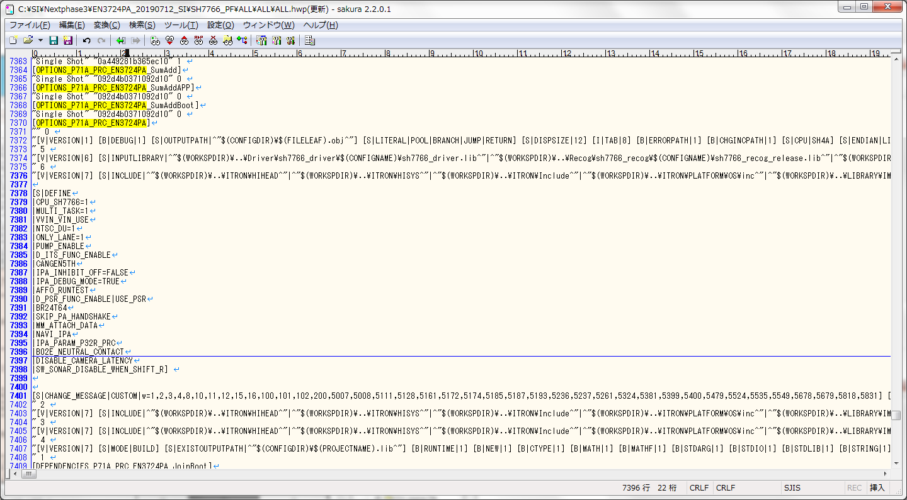

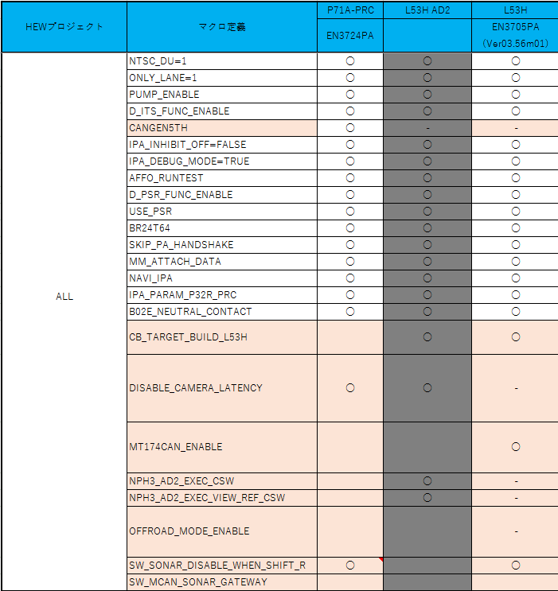
手順④の結果と シート「N-PH3」の車種名に該当する列を比較して

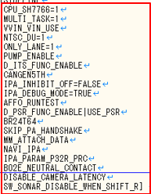

 |  | 一致かどうか

手順⑤: 手順①～④で 繰り返し パス「\SH7766_PF\DRIVER\sh7766_driver」のsh7766_driver.hwp
パス「\SH7766_PF\Recog\sh7766_recog」のsh7766_recog.hwp
パス「\SH7766_PF\BOOT\sh7766_boot」のsh7766_boot.hwp を開いて マクロ情報を出し、比較します。

